Orientações Preenchimento
ORIENTAÇÕES PARA PREENCHIMENTO DA PLANILHA OFERTA DO EDITAL Nº 003/2019 - TRATAMENTO HIPERTIROIDISMO

1º PASSO: | Abra a Aba Oferta Medicina Nuclear Total

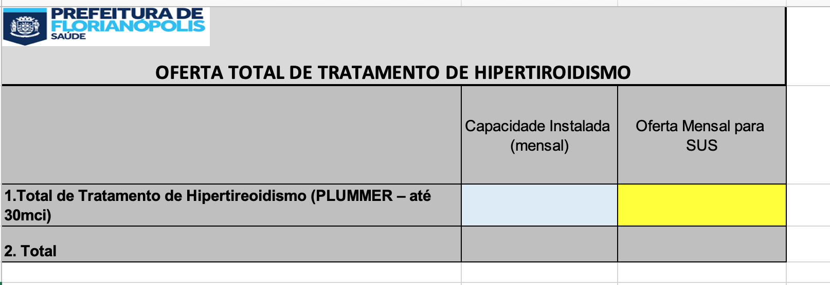

2º PASSO: | No campo azul Insira a quantidade de procedimento que o Serviço possui de capacidade instalada

3º PASSO: | No campo amarelo Insira a quantidade total de atendimentos de Medicina Nuclear

 |  | SERÁ PREENCHIDO AUTOMATICAMENTE | SERÁ PREENCHIDO AUTOMATICAMENTE
 |  |  | SERÁ PREENCHIDO AUTOMATICAMENTE

 |  |  |  | SERÁ PREENCHIDO AUTOMATICAMENTE

4º PASSO: | IMPRIMIR as planilhas "Oferta Medicina Nuclear Total", "Oferta Medicina Nuclear"

5º PASSO: | ANEXAR AS PLANILHAS DO 4º PASSO AO OFÍCIO DA OFERTA DE PROCEDIMENTOS

